Galería
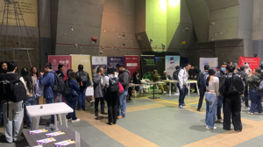
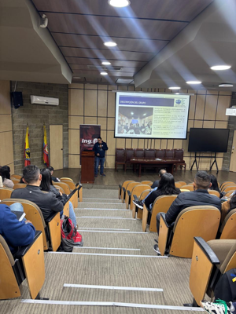
Registro fotográfico y capturas
Miniaturas de los anexos copiados en la carpeta «Anexos».

Actualizacion pagiona web mcic - investigacion | Actualizacion pagiona web mcic



Inducción 2025-1 | Divulgación grupos de investigación 2025-1
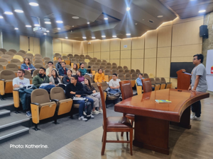
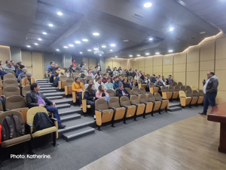

Divulgación grupos de investigación 2025-3 | Encuentro estudiantes evaluacion docente
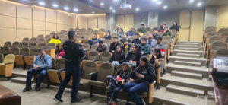
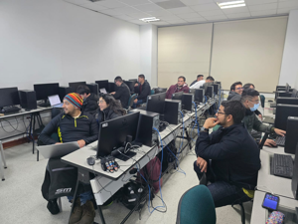

Realización del OPEN DAY 3.0 | Inducción 2026-3

